Tabelle1
Routing
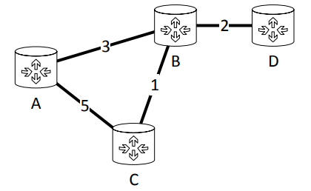

Initialisierungsphase (|hop|=0) |  |  |  |  | 1. Iterationsschritt (|hop|=1)
root = A | next hop = A | next hop = B | next hop = C | next hop = D | root = A | next hop = A | next hop = B | next hop = C | next hop = D
zu A | 0 | / | / | / | zu A | 0 | / | / | /
zu B | / | ∞ | ∞ | ∞ | zu B | / | 3 | ∞ | ∞
zu C | / | ∞ | ∞ | ∞ | zu C | / | ∞ | 5 | ∞
zu D | / | ∞ | ∞ | ∞ | zu D | / | ∞ | ∞ | ∞

2. Iterationsschritt (|hop|=2) |  |  |  |  | 3. Iterationsschritt (|hop|=3)
root = A | next hop = A | next hop = B | next hop = C | next hop = D | root = A | next hop = A | next hop = B | next hop = C | next hop = D
zu A | 0 | / | / | / | zu A | 0 | / | / | /
zu B | / | 3 | ∞ | ∞ | zu B | / | 3 | ∞ | ∞
zu C | / | 4 | / | ∞ | zu C | / | 4 | / | ∞
zu D | / | 5 | ∞ | ∞ | zu D | / | 5 | / | ∞

